FORMATO GQ-016
PROPUESTA DE MEJORA | PROPUESTA DE MEJORA O INNOVACIÓN |  |  |  | REGISTRO
 |  |  |  |  | COPIA CONTROLADA
 |  |  |  |  | COD GQ-016-R | VERSION 0,5
 |  |  |  |  | FECHA 18-mar-21 | PAGINA 1 DE 1

Nombre de la propuesta: | Control para el diligenciamiento de la encuesta entre todos nos cuidamos.
Nombre de la persona o equipo que genera la PM: | Edwin David Martínez gonzález

SITUACIÓN INICIAL |  |  | SITUACIÓN FINAL
Incumplimiento en el requerimiento de diligenciamiento de la encuesta entre todos nos cuidamos. No se contaba con ningun control interno en el proyecto para el seguimiento. |  |  | Aumento en el indicador de cumplimiento. Se estructura formato para el seguimiento y control del diligenciamiento de la encusesta del personal del proyecto WON

FOTO O DIBUJO INICIAL |  |  | FOTO O DIBUJO FINAL
 |  |  | 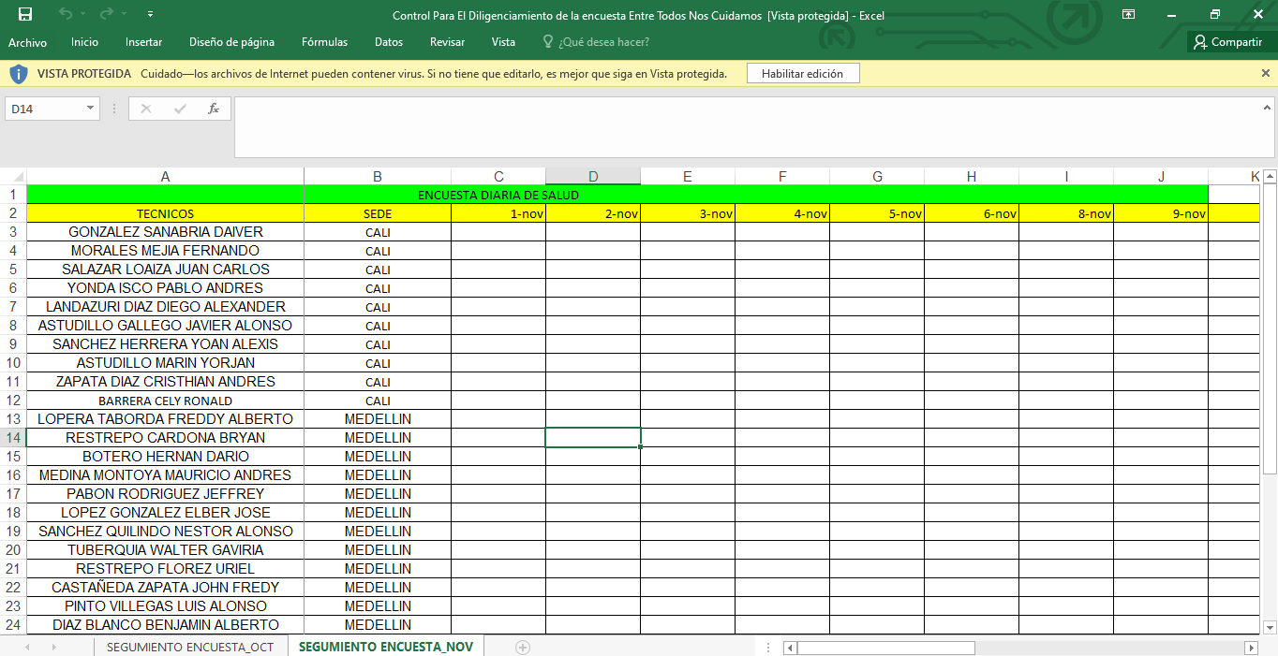

Objetivo: | Garantizar el diligenciamiento de la encuesta entre todos nos cuidamos del 100% del personal del proyecto WON
Alcance: | Aplica para el personal operativo interno del proyecto WON
Requerimientos: | Evidencia fotografica del diligenciamiento de la encuesta entre todos nos cuidamos.

Elaborado por: Coordinadora Sistemas Integrados de Gestión Natalia Lopez Marin |  | Revisado por: Dirección de I+D Marlon Alberto Henandez Arboleda |  | Aprobado por: Director de procesos Walter Jimenez

